画面
画面名 | バージョン | 画面のurl
ステータス画面 | 0.1 | /status.html
画面レイアウト |  | 概要
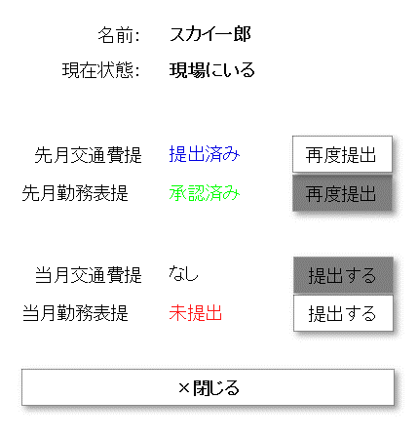
 |  | ユーザーの名前、勤務情報、先月と当月の交通費と勤務表を表示する。また、交通費、勤務表の状況につき、ボトルをクリックして、提出できる。下部分の閉じるボタンをクリックすると、画面を閉じる

